Día 1
Nombre del Scrum Master |  | Juan Felipe Cuevas
Hora de inicio | 20:15:00 |  | Hora de finalización | 20:03:00
Día 1 | Aspecto | Integrante 1 | Integrante 2 | Integrante 3 | Integrante 4
 | ¿Qué hice ayer ? | Se finalizo el mockup. | Se sigue avanzando con los diagramas faltantes | Se esta revisando los RF | Se esta revisando los RF
 | ¿Qué voy a hacer hoy? | - | Finalizar los diagramas | Avanzar con los demas RF | Avanzar con los demas RF
 | ¿Tengo algún bloqueo? | No hay ninguno en el momento | No hay ninguno en el momento | No hay ninguno en el momento | No hay ninguno en el momento
 | Foto grupal

Nombre del Scrum Master |  | Daniel Rojas
Hora de inicio | 20:15:00 |  | Hora de finalización | 20:03:00
Día 2 | Aspecto | Integrante 1 | Integrante 2 | Integrante 3 | Integrante 4
 | ¿Qué hice ayer ? | Se finalizo el mockup. | Ausente | Se esta revisando los RF | Se esta revisando los RF
 | ¿Qué voy a hacer hoy? | Revisando el mockup | Ausente | Revisando los RF | Revisando los RF
 | ¿Tengo algún bloqueo? | No hay ninguno en el momento | Ausente | No hay ninguno en el momento | No hay ninguno en el momento
 | Foto grupal | 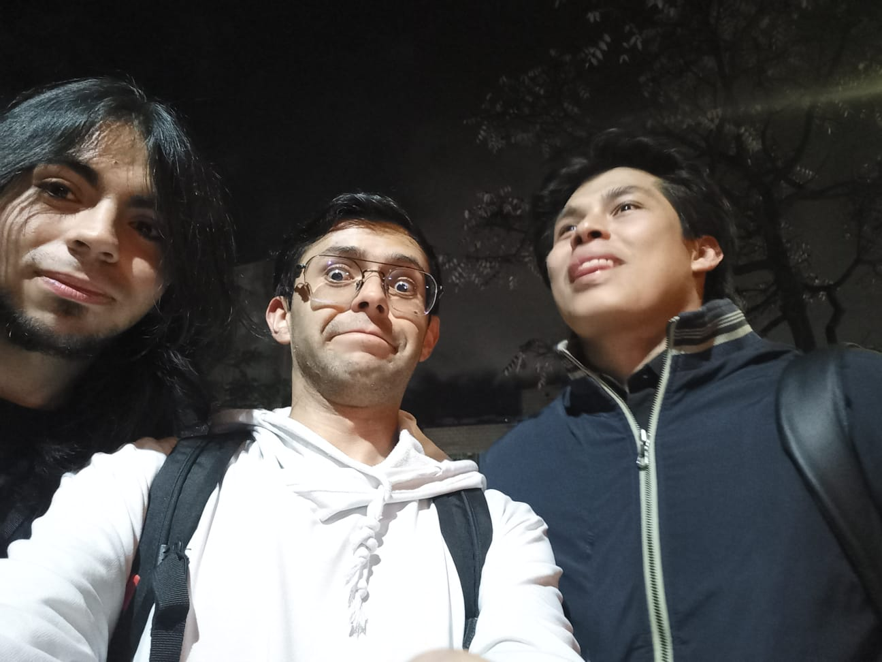

Nombre del Scrum Master |  | Juan Cuevas
Hora de inicio | 20:15:00 |  | Hora de finalización | 20:03:00
Día 3 | Aspecto | Integrante 1 | Integrante 2 | Integrante 3 | Integrante 4
 | ¿Qué hice ayer ? | Revisando el mockup | Ausente | Se esta revisando los RF | Se esta revisando los RF
 | ¿Qué voy a hacer hoy? | Revisando el mockup | Finalizacion de los diagramas | Revsion de diagramas | Revision de diagramas
 | ¿Tengo algún bloqueo? | No hay ninguno en el momento | No hay ninguno en el momento | No hay ninguno en el momento | No hay ninguno en el momento
 | 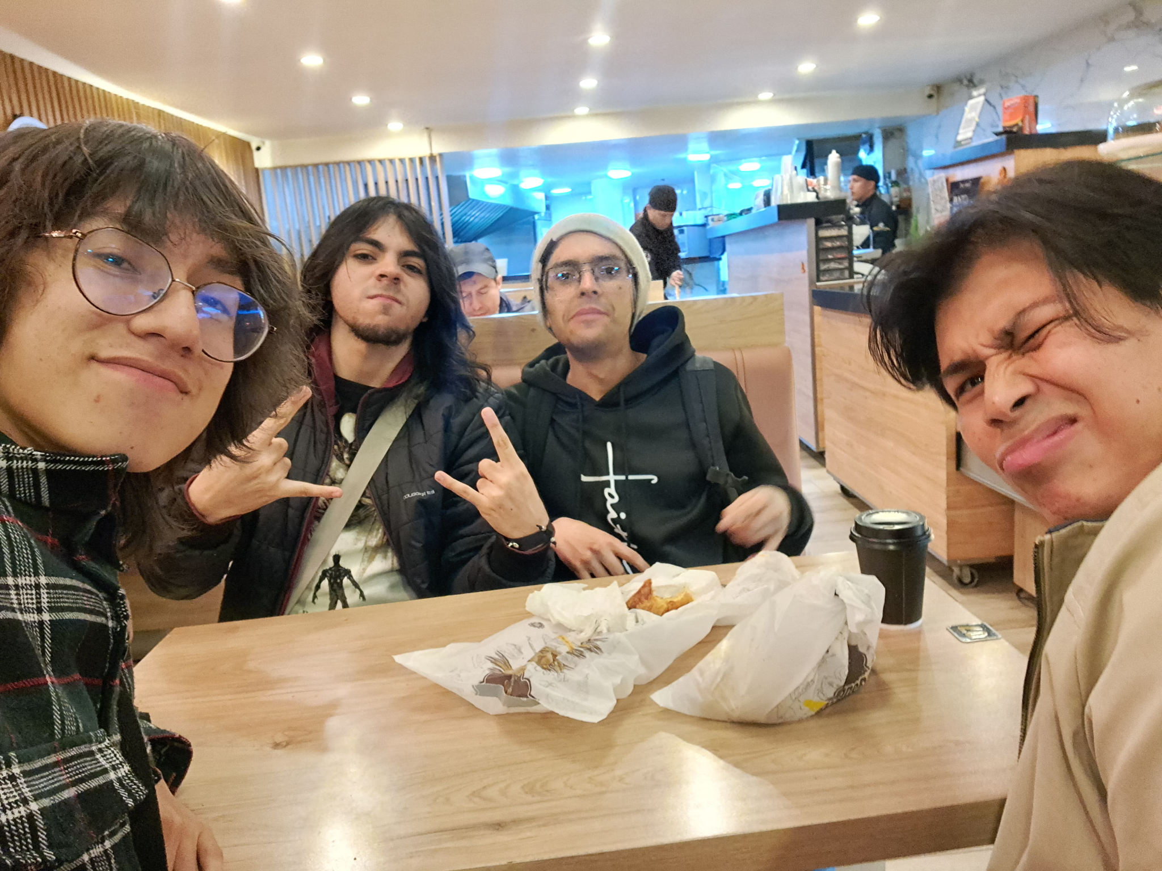 Foto grupal

Nombre del Scrum Master |  | Carlos Yaya
Hora de inicio | 20:15:00 |  | Hora de finalización | 20:03:00
Día 4 | Aspecto | Integrante 1 | Integrante 2 | Integrante 3 | Integrante 4
 | ¿Qué hice ayer ? | Revisando el mockup | Finalizacion de los diagramas | Revsion de diagramas | Revision de diagramas
 | ¿Qué voy a hacer hoy? | Planificar el front end | Planificar el front end | Planificar el front end | Planificar el front end
 | ¿Tengo algún bloqueo? | No hay ninguno en el momento | No hay ninguno en el momento | No hay ninguno en el momento | No hay ninguno en el momento
 | Foto grupal | 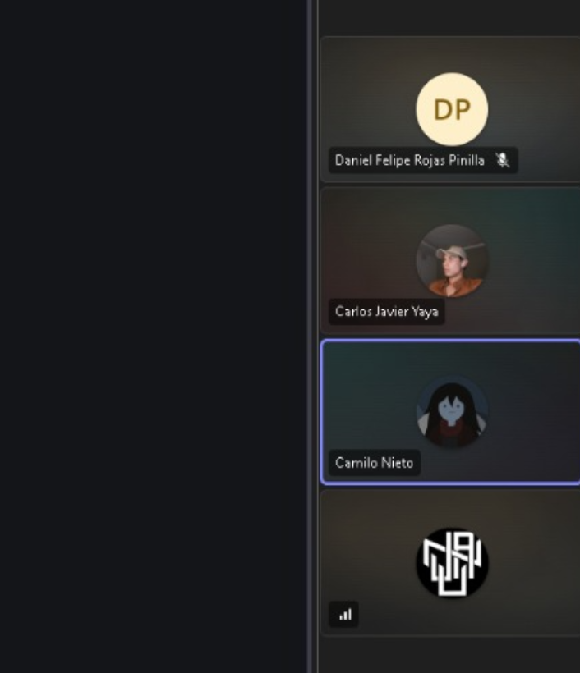

Nombre del Scrum Master |  | Camilo Nieto
Hora de inicio | 15:00:00 |  | Hora de finalización | 15:15:00
Día 5 | Aspecto | Integrante 1 | Integrante 2 | Integrante 3 | Integrante 4
 | ¿Qué hice ayer ? | Planificar el front end | Planificar el front end | Planificar el front end | Planificar el front end
 | ¿Qué voy a hacer hoy? | Comenzando a programar | Comenzando a programar | Comenzando a programar | Comenzando a programar
 | ¿Tengo algún bloqueo? | No hay ninguno en el momento | No hay ninguno en el momento | No hay ninguno en el momento | No hay ninguno en el momento
 | Foto grupal | 